Sheet1
【デジタル印象体】
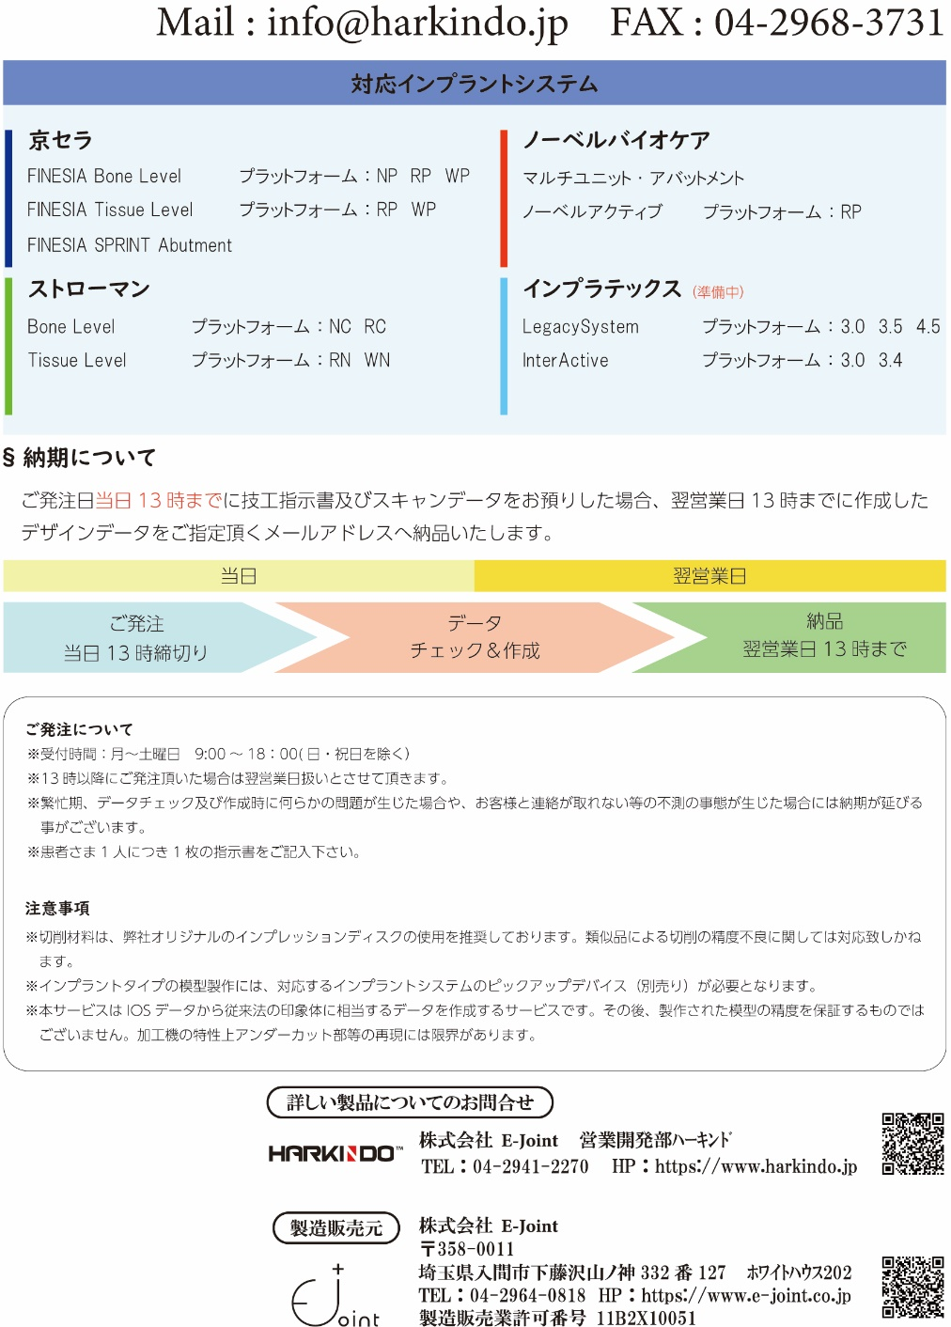
技工指示書

ご依頼日 |  |  |  |  | 年 |  |  | 月 |  |  | 日
納品希望日 |  |  |  |  | 年 |  |  | 月 |  |  | 日 |  |  |  |  |  |  |  |  | ※塗りつぶし内は必須項目です。
フリガナ
患者様名
 |  |  |  |  |  |  |  |  |  |  |  |  |  |  |  |  |  |  |  | 様
医院名 貴社名 |  |  |  |  |  |  |  |  |  |  |  |  |  |  |  |  |  | ご担当者
 |  |  |  |  |  |  |  |  |  |  |  |  |  |  |  |  |  |  |  | 様
ご住所 (ご請求先) |  |  | 〒

MAIL(納品先）
TEL |  |  |  |  |  |  |  |  |  | FAX
印象体 |  |  |  | ﾉｰﾏﾙﾀｲﾌﾟ |  |  |  |  | ﾄﾘﾌﾟﾙﾄﾚｰﾀｲﾌﾟ |  |  |  |  |  |  | ｲﾝﾌﾟﾗﾝﾄﾀｲﾌﾟ
ｲﾝﾌﾟﾗﾝﾄｼｽﾃﾑ

 | 右 | 8 | 7 | 6 | 5 | 4 | 3 | 2 | 1 | 1 | 2 | 3 | 4 | 5 | 6 | 7 | 8 |  | 左
 |  | 8 | 7 | 6 | 5 | 4 | 3 | 2 | 1 | 1 | 2 | 3 | 4 | 5 | 6 | 7 | 8

指示事項など

